Que es
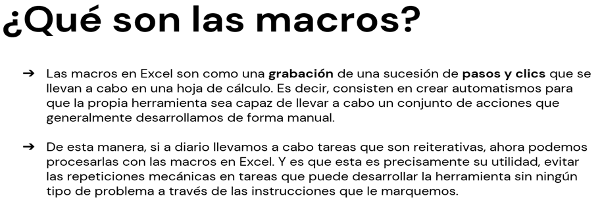

En que la aplico
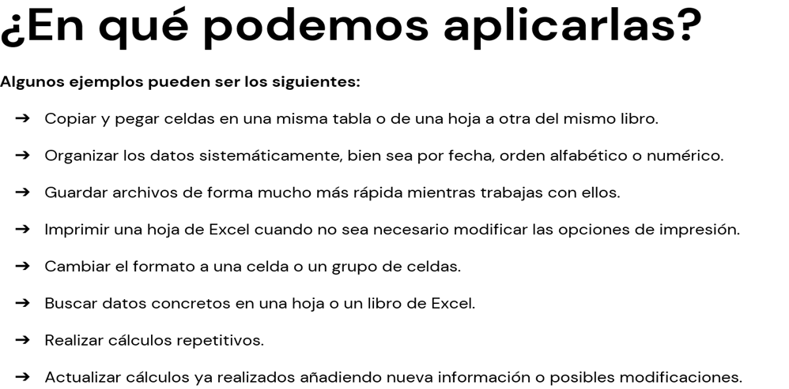

Cinta programador
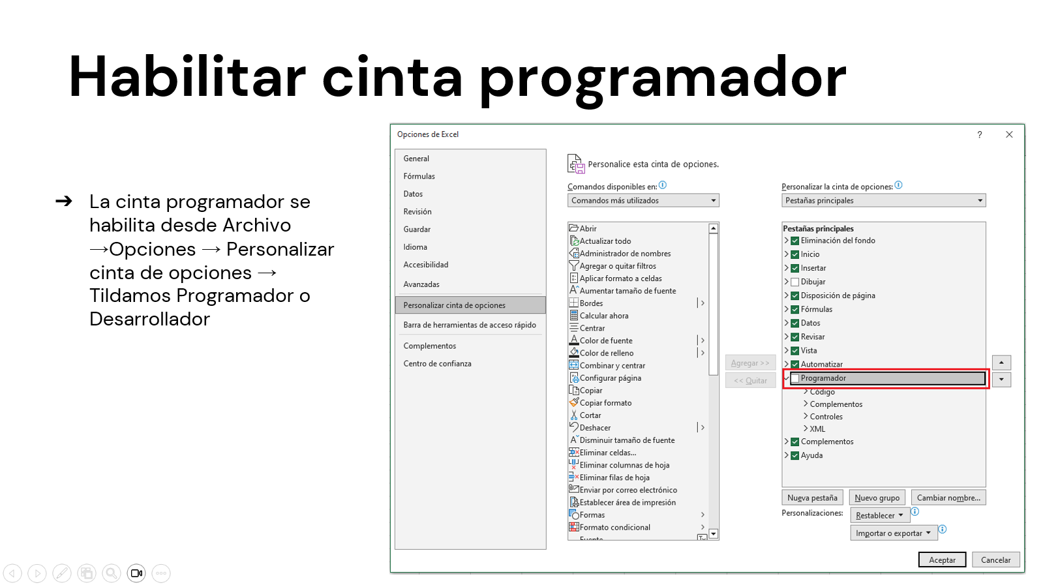

Puede aparecer como:
Programador
Desarrollador
Developer
Diseñador

Habilitar Macros
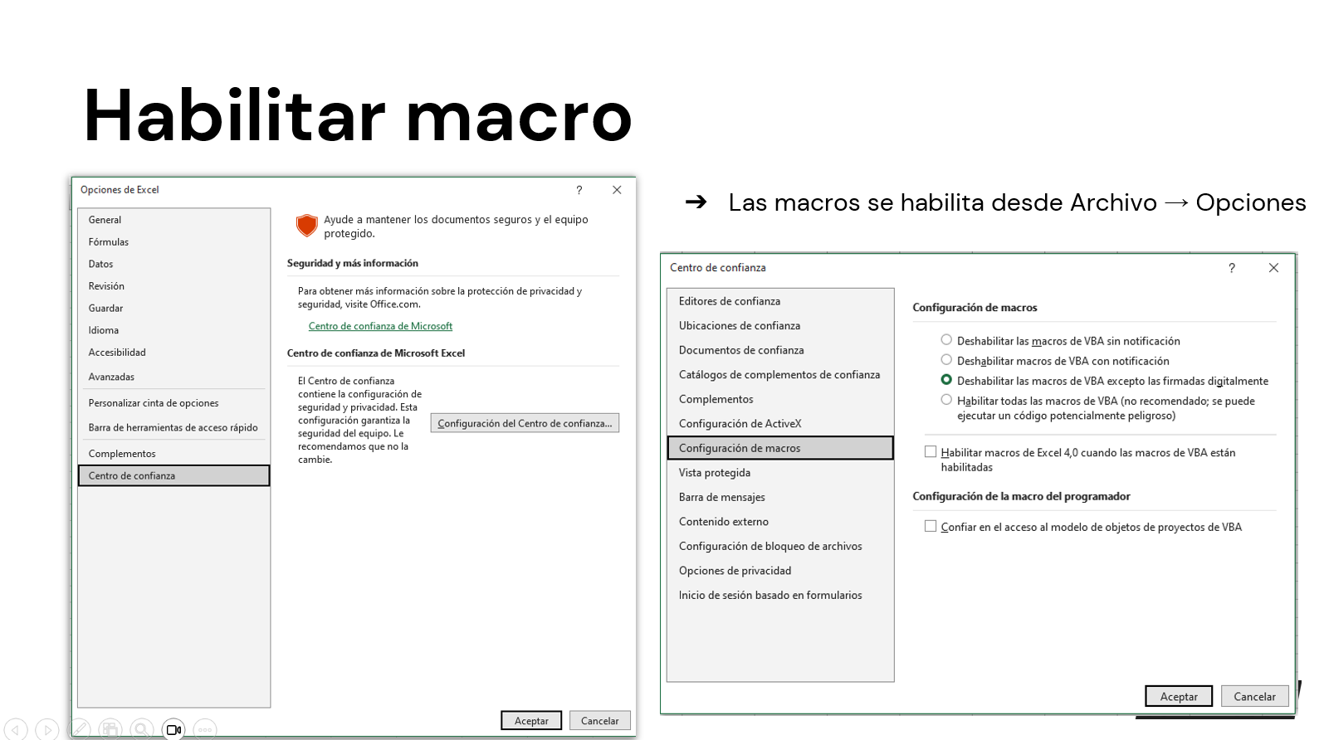

Macro simple(Una accion por mac
 |  |  |  |  |  | Macro que actualice todo

1-Crear una macro con el nombre de actualizar.
2-Grabarla para que actualice los datos.
Suma de Total Venta | Etiquetas de columna
Vendedor | Este | Norte | Oeste | Sur | Total general
Ana | $ 435,004.13 | $ 436,033.37 | $ 740,423.26 | $ 581,877.99 | $ 2,193,338.74
María | $ 555,151.54 | $ 307,245.87 | $ 301,207.99 | $ 795,792.46 | $ 1,959,397.86
Carlos | $ 558,640.97 | $ 269,494.04 | $ 465,215.27 | $ 318,847.54 | $ 1,612,197.83
Luis | $ 240,113.87 | $ 224,461.24 | $ 404,166.31 | $ 241,640.83 | $ 1,110,382.25
Lucía | $ 69,564.80 | $ 303,725.11 | $ 256,976.89 | $ 282,160.23 | $ 912,427.03
Total general | $ 1,858,475.31 | $ 1,540,959.62 | $ 2,167,989.71 | $ 2,220,319.05 | $ 7,787,743.70

Las macros existen en Excel desde Excel 2.0 (1987), pero se volvieron realmente potentes y accesibles a partir de Excel 5.0 (1993), cuando se introdujo el editor de Visual Basic for Applications (VBA). Desde entonces, las macros permiten automatizar tareas repetitivas, crear funciones personalizadas y desarrollar soluciones completas dentro de Excel.

Macro Limpiar Segmentadores
Macro que Limpie los segmentadores

 | Este | Norte | Oeste | Sur
Ana | $435,004.13 | $436,033.37 | $740,423.26 | $581,877.99
María | $555,151.54 | $307,245.87 | $301,207.99 | $795,792.46
Carlos | $558,640.97 | $269,494.04 | $465,215.27 | $318,847.54
Luis | $240,113.87 | $224,461.24 | $404,166.31 | $241,640.83
Lucía | $69,564.80 | $303,725.11 | $256,976.89 | $282,160.23
 | Este | Norte | Oeste | Sur
Ana | $435,004.13 | $436,033.37 | $740,423.26 | $581,877.99
María | $555,151.54 | $307,245.87 | $301,207.99 | $795,792.46
Carlos | $558,640.97 | $269,494.04 | $465,215.27 | $318,847.54
Luis | $240,113.87 | $224,461.24 | $404,166.31 | $241,640.83
Lucía | $69,564.80 | $303,725.11 | $256,976.89 | $282,160.23

1-Seleccionar los segmentadores
2-Grabamos macro borrando los filtros

 | Este | Norte | Oeste | Sur
Ana | $435,004.13 | $436,033.37 | $740,423.26 | $581,877.99
María | $555,151.54 | $307,245.87 | $301,207.99 | $795,792.46
Carlos | $558,640.97 | $269,494.04 | $465,215.27 | $318,847.54
Luis | $240,113.87 | $224,461.24 | $404,166.31 | $241,640.83
Lucía | $69,564.80 | $303,725.11 | $256,976.89 | $282,160.23
 | Este | Norte | Oeste | Sur
Ana | $435,004.13 | $436,033.37 | $740,423.26 | $581,877.99
María | $555,151.54 | $307,245.87 | $301,207.99 | $795,792.46
Carlos | $558,640.97 | $269,494.04 | $465,215.27 | $318,847.54
Luis | $240,113.87 | $224,461.24 | $404,166.31 | $241,640.83
Lucía | $69,564.80 | $303,725.11 | $256,976.89 | $282,160.23

Macro Copiar y Borrar
Macros Para copiar y borrar(Mas de un paso)
Con botones de formulario

1-Generar una macro copiando y pegando la tabla que hay en la hoja macro simple
2- Luego crear un boton de formulario con el nombre de copiar, yendo a desarrollador --> insertar --> boton.
3-Luego crear el boton borrar, para ello grabar la macro, seleccionar la tabla y aplicar la opcion de borrar todo.

Macro Para formulario
 | Macro que carga los datos del formulario en una base

1-Grabamos la macro copiando y pegando la macro para formulario con la hoja base del formulario, al finalizar borramos con supr las celdas para que luego queden limpias.
2-Creamos un boton y lo llamamos cargar datos
NOMBRE

APELLIDO

LUGAR DE PROCEDNECIA

Macro referencias relativas

Macro con referencias relativas

1-Realizar una macro utilizando referencia relativa

Guardar el archivo
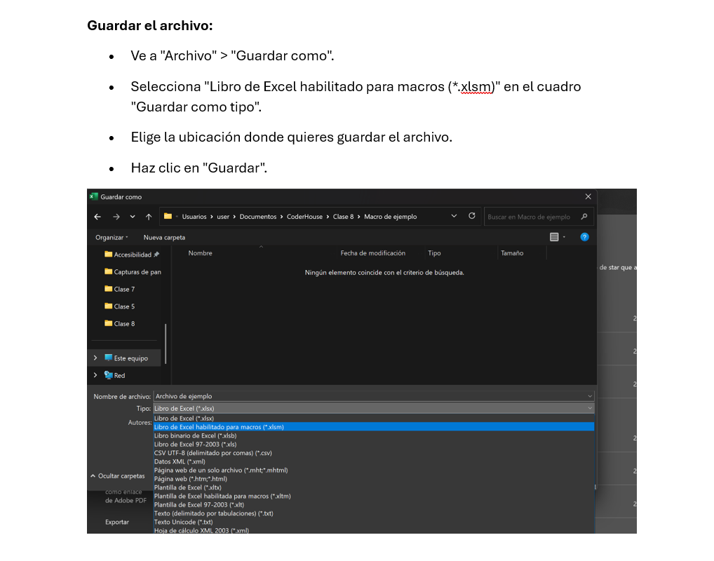

Funciones financiera


Valor Futuro(VF)
Cálculo del Valor Futuro (VF)

Contexto: |  | #NAME?

Tu empresa planea invertir las ganancias obtenidas de cada venta (columna Total Venta) durante un plazo definido, con una tasa fija mensual, y desea calcular distintos escenarios financieros.

El pago es:
-ventas/12
 |  | Formula
 | Si cada Total Venta se reinvierte durante 12 meses a una tasa mensual del 2%, ¿cuál será el valor futuro?

La función VF (Valor Futuro) está disponible en Excel desde Excel 5.0 (1993). Forma parte del conjunto de funciones financieras que permiten calcular el valor futuro de una inversión o préstamo con pagos periódicos y una tasa de interés constante.

La función VF (Valor Futuro)
La función VF (o FV en inglés) calcula el valor futuro de una inversión basándose en una tasa de interés constante y pagos periódicos fijos.
Sintaxis de la función
La estructura exacta para escribir la fórmula en tu hoja de cálculo es la siguiente:
=VF(tasa; nper; pago; [va]; [tipo])
tasa: La tasa de interés por período. Si tu tasa es anual (ej. 6%) y los pagos son mensuales, debes dividirla entre 12 (0.06/12).
nper: El número total de períodos o pagos de la inversión.
pago: El monto fijo que se deposita o paga en cada período. Debe ingresarse en negativo porque representa una salida de dinero.
va (Opcional): El valor actual o monto inicial con el que arranca la inversión. Si no pones nada, Excel asume que es 0.
tipo (Opcional): Define cuándo vencen los pagos. Usa 0 si los pagos se hacen al final del período (por defecto) o 1 si se hacen al inicio.
Ejemplo práctico paso a paso
Escenario: Quieres ahorrar $100 mensuales durante 10 años (120 meses totales) en una cuenta que te da un rendimiento anual del 6%. No tienes un capital inicial.
La fórmula que debes escribir en Excel es:
=VF(0.06/12; 120; -100)

Pago
Cálculo de la Cuota Mensual (PAGO)

Pregunta:
 | Formula
Si quiero financiar el valor total de la venta (Total Venta) en 12 meses con una tasa del 3%, ¿cuánto debo pagar por mes?

La función PAGO está disponible en Excel desde Excel 5.0 (1993). Forma parte del conjunto de funciones financieras y permite calcular el pago periódico necesario para amortizar un préstamo o alcanzar una inversión, considerando una tasa de interés constante.

La función PAGO
La función PAGO calcula la cuota periódica de un préstamo amortizable bajo el sistema francés, asumiendo una tasa de interés fija y pagos de igual valor.
Sintaxis de la función
La estructura exacta para escribir la fórmula en tu hoja de cálculo es la siguiente:
=PAGO(tasa; nper; va; [vf]; [tipo])
tasa: La tasa de interés del préstamo por período. Si es una tasa anual y pagas por mes, divídela entre 12 (0.12/12 para un 12%).
nper: El número total de pagos o meses del préstamo. Por ejemplo, 3 años equivalen a 36 períodos mensuales.
va: El valor actual, es decir, el monto total del préstamo que te otorgan hoy (capital inicial).
vf (Opcional): El valor futuro o saldo en efectivo que deseas lograr después del último pago. Si se omite, Excel asume que es 0 (el préstamo queda liquidado).
tipo (Opcional): Define el vencimiento. Usa 0 si pagas al final del mes (ordinario) o 1 si pagas al inicio del mes (anticipado).
Ejemplo práctico paso a paso
Escenario: Pides un préstamo automotriz o personal de $10,000 a pagar en 3 años (36 cuotas mensuales) con una tasa de interés anual fija del 12%.
La fórmula que debes ingresar en tu celda de Excel es:
=PAGO(0.12/12; 36; 10000)
Nota: El resultado aparecerá en formato de moneda y con signo negativo, indicando que es una salida de dinero para tus finanzas.
tasa: La tasa de interés por período. Si tu tasa es anual (ej. 6%) y los pagos son mensuales, debes dividirla entre 12 (0.06/12).
nper: El número total de períodos o pagos de la inversión.
pago: El monto fijo que se deposita o paga en cada período. Debe ingresarse en negativo porque representa una salida de dinero.
va (Opcional): El valor actual o monto inicial con el que arranca la inversión. Si no pones nada, Excel asume que es 0.
tipo (Opcional): Define cuándo vencen los pagos. Usa 0 si los pagos se hacen al final del período (por defecto) o 1 si se hacen al inicio.
Ejemplo práctico paso a paso
Escenario: Quieres ahorrar $100 mensuales durante 10 años (120 meses totales) en una cuenta que te da un rendimiento anual del 6%. No tienes un capital inicial.
La fórmula que debes escribir en Excel es:
=VF(0.06/12; 120; -100)

Tasa
Parte C: Cálculo de la Tasa de Interés (TASA)

El vf va en negativo.
Pregunta:
 | Formula
Si el cliente devuelve $2.000 por mes durante 12 meses para pagar una deuda de $20.000, ¿cuál fue la tasa de interés mensual aplicada?

La función TASA está disponible en Excel desde Excel 5.0 (1993). Forma parte del conjunto de funciones financieras y permite calcular la tasa de interés por período de una inversión o préstamo, en base a pagos constantes y un valor presente/futuro.

La Función TASA
Sirve para calcular la tasa de interés por período de un préstamo o una inversión.
Sintaxis Básica
=TASA(nper, pago, va, [vf], [tipo], [estimar])
Argumentos de la Fórmula
nper: Número total de períodos o pagos.
pago: Monto pagado en cada período (se escribe en negativo si es un desembolso de dinero).
va: Valor actual o capital inicial del préstamo o inversión.
vf (opcional): Valor futuro o saldo final que se desea lograr. Si se omite, Excel asume que es cero.
tipo (opcional): Define el vencimiento de los pagos. Usa 0 para final del período o 1 para el principio.
estimar (opcional): Tu estimación de la tasa. Si se omite, Excel empieza calculando con 10%.
⚠️ Regla de Oro: Los signos importan. Las salidas de dinero (pagos o depósitos) van con signo negativo (-), y las entradas de dinero (préstamos recibidos o retiros finales) van con signo positivo (+).

Numero de periodos(NPER)
Cálculo del Plazo (NPER)

Pregunta:
 | Formula
Si el cliente paga $3.000 por mes a una tasa del 4% mensual para cubrir una deuda de $15.000, ¿en cuántos meses se completará el pago?

La función NPER (Número de períodos) está disponible en Excel desde Excel 5.0 (1993). Forma parte del conjunto de funciones financieras y permite calcular cuántos períodos (meses, años, etc.) se necesitan para pagar un préstamo o alcanzar una inversión, dados ciertos parámetros.

Función NPER
La función NPER calcula el número de periodos necesarios para pagar un préstamo o alcanzar una meta de ahorro, basándose en pagos constantes y una tasa de interés fija.
Sintaxis
=NPER(tasa, pago, va, [vf], [tipo])tasa: El interés del periodo (si es anual y pagas por mes, divídela entre 12).
pago: El monto fijo abonado en cada periodo (va en negativo si es un gasto/pago).
va: Valor actual o el monto total del préstamo/inversión inicial.
vf (opcional): Valor futuro o saldo en efectivo que deseas lograr tras el último pago (si se omite, es 0).
tipo (opcional): Indica el vencimiento del pago. 0 al final del periodo (predeterminado) o 1 al inicio.
Ejemplo Práctico
Si pides un préstamo de $5,000 a una tasa del 12% anual (1% mensual) y vas a pagar cuotas mensuales de $200, la fórmula para saber cuántos meses tardarás en pagarlo es:
=NPER(0.01, -200, 5000)

Valor actual(VA)
Cálculo Valor actual (VA)

Función VA
La función VA (Valor Actual) en Excel calcula el valor presente de un préstamo o una inversión a partir de una tasa de interés constante y pagos periódicos.
Sintaxis
=VA(tasa, nper, pago, [vf], [tipo])
Argumentos principales
tasa: Es la tasa de interés por período. (Por ejemplo, si la tasa es anual y los pagos son mensuales, debes dividirla entre 12).
nper: El número total de períodos de pago.
pago: El monto fijo que se paga en cada período. Si no hay pago periódico, se coloca 0 y se debe incluir el argumento [vf].
[vf]: (Opcional) El valor futuro o saldo en efectivo que se desea lograr después del último pago.
[tipo]: (Opcional) Indica el vencimiento de los pagos. Usa 0 si vencen al final del período o 1 si vencen al inicio.
Consejo útil: Excel interpreta las salidas de dinero como números negativos. Si ingresas el valor del pago o del [vf] con un signo menos (-), el resultado de la función se mostrará como un número positivo.
Pregunta: | Tienes que evaluar una inversión que requiere un pago inicial de $10,000 y generará flujos de efectivo de $2,000 por año durante 5 años, con una tasa de interés del 5%.

Formula
-$ 8,658.95

Utilizar la formula abs en b8
Calculo erroneo |  | VAN o valor actual neto
$ 10,000.00
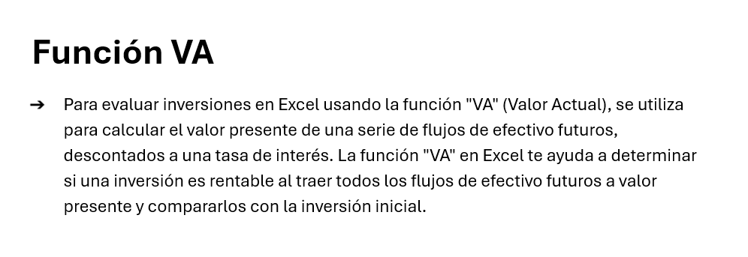

La función VA (Valor Actual) está disponible en Excel desde Excel 5.0 (1993). Forma parte del conjunto de funciones financieras y permite calcular el valor presente de una inversión o préstamo, considerando pagos periódicos y una tasa de interés constante.

Tasa interna de retorno(TIR)
Cálculo la tasa interna de retorno(TIR)

Pregunta: | Se nos presentan dos proyectos de inversion, en el cual si ivertimos en un proyecto o en otro, tienen distinto desenbolsos inicial y distinto flujo de fondos futuro, en los cuales el desembolso inicial lo haramos tomando un credito en el banco a una tasa del 40% de interes.

 | ¿Usando la TIR cual elejimos?

 | Años | Flujos Proyecto A | Flujos Proyecto B | TIR Proyecto A | TIR Proyecto B
 | Inversión Inicial(Periodo cero) | -15500 | -18400
 | 1 | 6000 | 11500
Cómo calcular la TIR
Para calcular la Tasa Interna de Retorno (TIR) en una hoja de cálculo, debes usar la siguiente fórmula matemática:
=TIR(valores)
Pasos para estructurar tus datos y aplicar la función
Organiza los datos: Coloca la inversión inicial como un número negativo (salida de dinero) en la primera celda.
Anota los flujos: Escribe los ingresos o cobros de los periodos siguientes como números positivos en las celdas de abajo.
Aplica la fórmula: Escribe =TIR( en una celda vacía.
Selecciona el rango: Marca todas las celdas desde la inversión inicial hasta el último flujo de caja.
Cierra y calcula: Cierra el paréntesis ) y presiona Enter para ver el porcentaje de rentabilidad.
Nota: Asegúrate de que los flujos de caja ocurran en intervalos regulares (por ejemplo, mensualmente o anualmente).
 | 2 | 7500 | 9500
 | 3 | 9800 | 7700
 | 4 | 10500 | 6500
 | 5 | 11000 | 4500

La función TIR (Tasa Interna de Retorno) está disponible en Excel desde Excel 5.0 (1993). Forma parte del conjunto de funciones financieras y es fundamental para evaluar la rentabilidad de inversiones o proyectos.

